keuze
 | Kies hier de achtergrondconstructie!

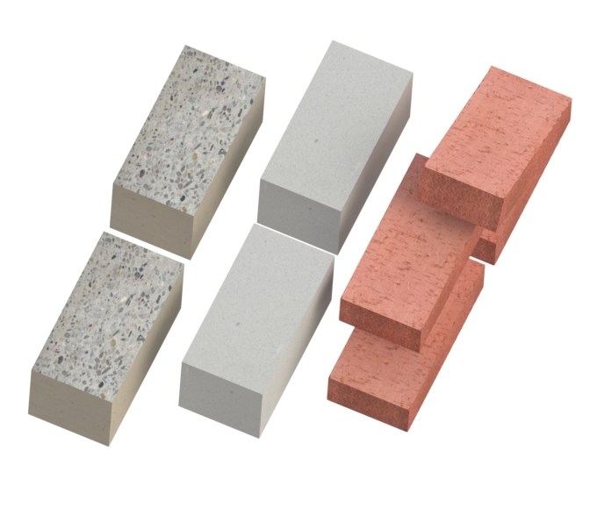
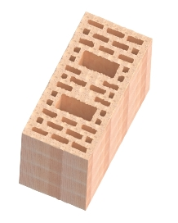

Hoewel aan dit rekenprogramma uiteraard de grootste zorg is besteed, bestaat er een mogelijkheid dat een fout over het hoofd is gezien. Gebr. Bodegraven BV wijst hiervoor elke aansprakelijkheid van de hand. Wij stellen het echter zeer op prijs als u eventuele onvolkomenheden aan ons mailt.

Flex
Rekenhulp voor Kalkzandsteen, Beton of Baksteen.

Isolatiedikte |  |  | Luchtspouw |  |  | Inlegdiepte |  |  | Buitenblad | Spouwanker |  |  | Advies
Artikel: | 330100.0250 |  |  |  |  | buitenblad |  |  |  | -lengte
 |  |  |  |  |  |  |  |  |  |  |  |  |  | Flexplug: | 330100.0250 | UNI-Flexplug 100 iso 40-60 NY
 | UNI-Flexplug 100 iso 40-60 NY
 |  |  |  |  |  |  | min | max |  |  |  |  |  | Inslaghulp: | 390000.0001 | Inslaghulpstuk tbv plug 45 EV
 | 1 | 100 |  | 1 | 20 |  | 45 | 75

 |  | 100 |  |  | 20 |  | 45 - 75 |  |  | 165 | - | 195
 |  |  |  |  |  |  |  |  | kies hier voor een gemetselde of een gelijmde buitengevel! |  |  |  |  |  | Kies eerst gemetselde of gelijmde buitengevel bij buitenblad!

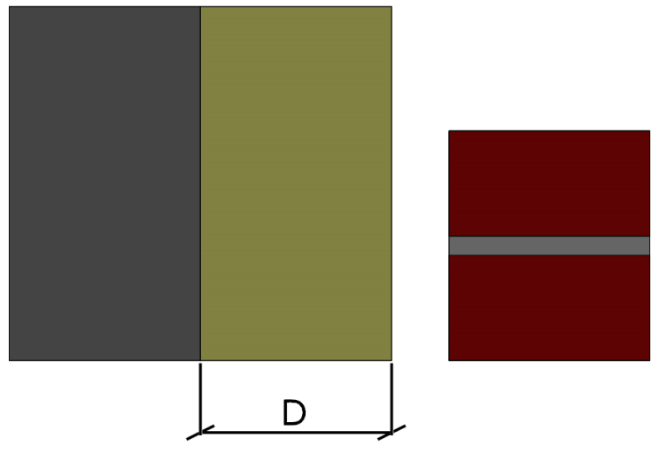
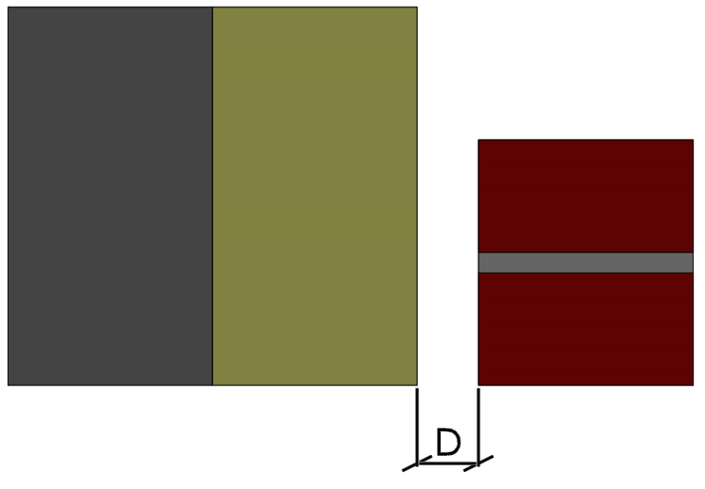
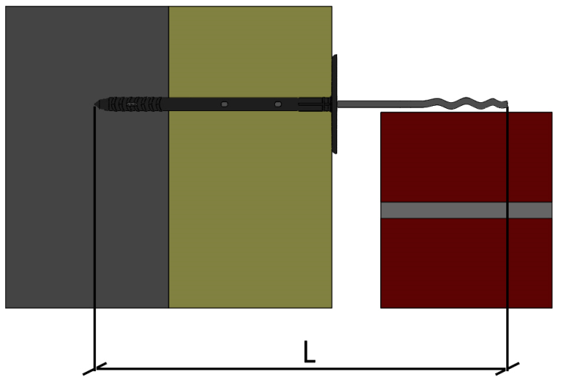

Perfo
Rekenhulp voor Keramische holle steen.

Isolatiedikte |  |  | Luchtspouw |  |  | Inlegdiepte |  |  | Buitenblad | Spouwanker |  |  | Advies
Artikel: | 331140.0250 |  |  |  |  | buitenblad
 |  |  |  |  |  |  |  |  |  |  |  |  |  | Perfoplug: | 331140.0250 | UNI-Perfoplug 140 iso60-80 NY
 | UNI-Perfoplug 140 iso60-80 NY
 |  |  |  |  |  |  | min | max |  |  |  |  |  | Inslaghulp: | 392220.0001 | Inslaghulpstuk zilver KS/VD
 | 1 | 140 |  | 1 | 20 |  | 45 | 75

 |  | 140 |  |  | 20 |  | 45 - 75 |  |  | 205 | - | 235 |  |  | Kies eerst gemetselde of gelijmde buitengevel bij buitenblad!
 |  |  |  |  |  |  |  |  | kies hier voor een gemetselde of een gelijmde buitengevel!

